Sheet1
Voting System
No. | Project Title | Team Name | Major | Short Description | Project Photo
1 | Major Recommendation System for UTYCCer based on User Behavior in Machine Learning | 5CE | CE | ကျောင်းသားများ၏ စိတ်ဝင်စားမှုဆိုင်ရာ အချက်အလက်များကို Machine Learning နည်းပညာဖြင့် ခွဲခြမ်းစိတ်ဖြာကာ ၎င်းတို့နှင့် အသင့်တော်ဆုံး အထူးပြုဘာသာရပ် (Major) ကို အကြံပြုပေးနိုင်ရန် ရည်ရွယ်ထားသော စနစ်တစ်ခုဖြစ်ပါသည်။
2 | Design and Implementation of Energy Grid System for Smart Yatanarpon Cyber City | 4CE | CE | UTYCC Smart Campus အတွက် Solar Energy Management System ကို ဒီဇိုင်းရေးဆွဲပြီး နေရောင်ခြည်စွမ်းအင်ကို အလိုအလျောက် စောင့်ကြည့်၊ ထိန်းချုပ်၍ ထိရောက်စွာ စီမံခန့်ခွဲနိုင်ရန်နှင့် လျှပ်စစ်စွမ်းအင်အသုံးပြုမှုကို အကောင်းဆုံးဖြစ်စေရန် ရည်ရွယ်ထားသော စနစ်ဖြစ်ပါသည်။ | 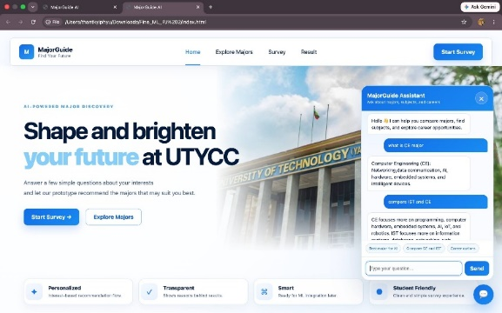 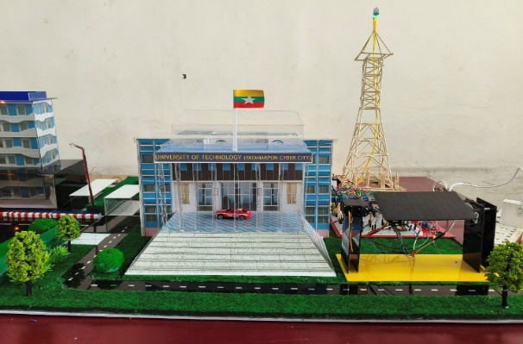
3 | UTYCC Virtual Campus Tour | 4CE | CE | Virtual Campus Tour System for UTYCC သည် အသုံးပြုသူများအား UTYCC ကျောင်းဝင်း နှင့် အဆောက်အအုံများကို 360 ဒီဂရီမြင်ကွင်းဖြင့် အွန်လိုင်းမှ အပြန်အလှန်လေ့လာ ကြည့်ရှုနိုင်စေရန်၊ UTYCC Campus Prototype တွင်လည်း QR code system ကို အသုံးပြု၍ virtual tour ပြုလုပ်နိုင်ပြီး ကျောင်းအချက်အလက်များကို ပိုမိုလွယ်ကူစွာ ရရှိစေရန်နှင့် ကျောင်းသားများအတွက်လည်း student ID card သို့မဟုတ် RFID card system ကို အသုံးပြု၍ authentication အဆင်ပြေချောမွေ့စွာအသုံးပြုနိုင်စေရန် ရည်ရွယ်ထားသော စနစ်တစ်ခုဖြစ်ပါသည်။ | 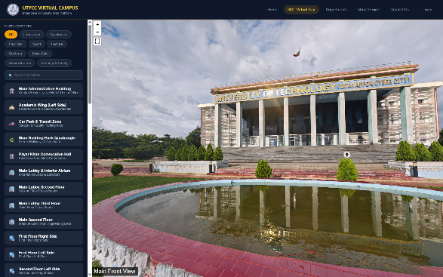 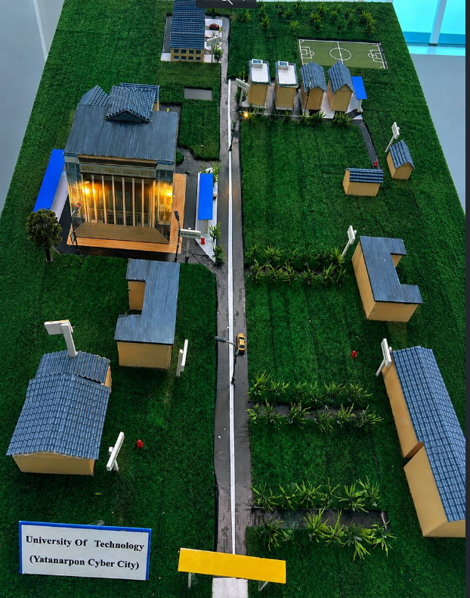
4 | CEIA: Computer Engineering Intelligent Assistant Robot | 4CE | CE | ကျောင်းသားများ၊ အသုံးပြုသူများနှင့် အသံ သို့မဟုတ် စာသားဖြင့် အပြန်အလှန် ဆက်သွယ်ကာ မေးခွန်းများ ဖြေကြားခြင်း၊ သင်ခန်းစာလေ့လာမှုကို အထောက်အကူပြုခြင်း နှင့် သင်ယူမှုအတွေ့အကြုံကို ပိုမိုထိရောက်စေရန် ရည်ရွယ်ထားသော ဉာဏ်ရည်တုအခြေပြု စက်ရုပ်တစ်ခု ဖြစ်ပါသည်။ | 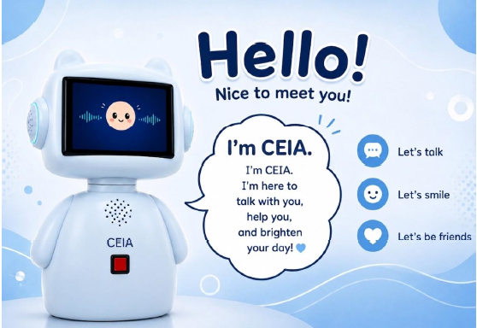
5 | ParkEase: Parking Management System | 3CE | CE | ကားရပ်နားစနစ် စီမံခန့်ခွဲမှု သည် Parking လုပ်ငန်း များကို လူကိုယ်တိုင်စီမံရခြင်းမှ Digital System သို့ ပြောင်းလဲစေ၍ အချိန်၊ လူအင်အားနှင့် ကုန်ကျ စရိတ်များကို လျှော့ချပေးနိုင်ပြီး ဝန်ဆောင်မှု အရည်အသွေးကို မြှင့်တင်ပေးနိုင်သော စနစ် ဖြစ်ပါသည်။ သုံးစွဲသူများဘက်မှ မိမိစိတ်ကြိုက် ကားရပ်နားရာ နေရာလွတ်များ ရွေးချယ်၍ Booking လုပ်နိုင်ပြီး၊ စီမံခန့်ခွဲသူများမှလည်း Parking တစ်ခု လုံး၏ Booking အခြေအနေများကို စီမံခန့်ခွဲ နိုင်အောင် ခွဲခြား ပြုလုပ်ထားပါသည်။ | 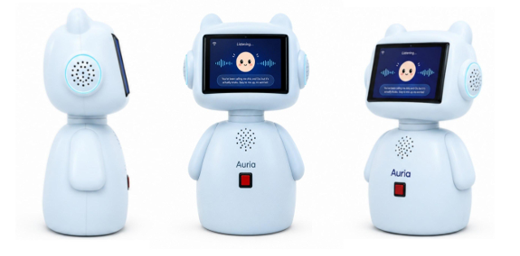 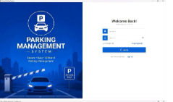 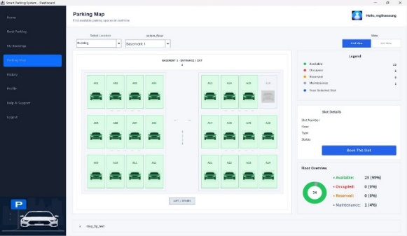
6 | Design and Implementation of Automatic Synchronised Feeding System | 5CE (1st Sem) | CE | Automatic Synchronised Feeding System ဆိုသည်မှာ မွေးမြူရေးခြံများတွင် တိရစ္ဆာန်များအား အစာကျွေးခြင်းလုပ်ငန်းကို လူကိုယ်တိုင် အမြဲတမ်းလုပ်ဆောင်ရန်မလိုဘဲ အချိန်နှင့်တပြေးညီ၊ သတ်မှတ်ထားသော ပမာဏအတိုင်း အလိုအလျောက်နှင့် တစ်ပြိုင်တည်း အစာကျွေးနိုင်ရန် ဒီဇိုင်းရေးဆွဲတည်ဆောက်ထားသော စနစ် ဖြစ်ပါသည်။ | 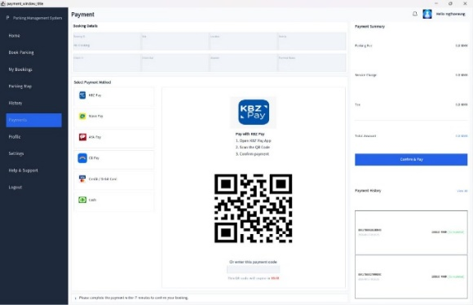 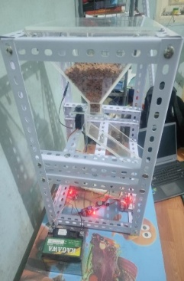 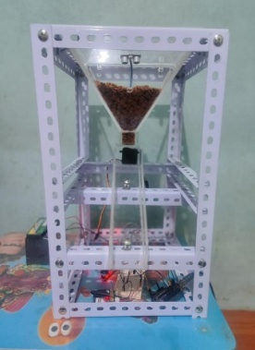
7 | Human Anatomy Through AR | 5CE (1st sem) | CE | AR နည်းပညာဖြင့် လူ့ခန္ဓာဗေဒ လေ့လာရေးစနစ်သည် အထက်တန်းအဆင့် လူ့ခန္ဓာဗေဒသင်ခန်းစာများကို ပိုမိုစိတ်ဝင်စားဖွယ်ကောင်းပြီး အပြန်အလှန်လေ့လာနိုင်စေရန်ဖန်တီးထားသော AI အခြေပြု AR လေ့လာရေး mobile application တစ်ခု ဖြစ်ပါသည်။ | 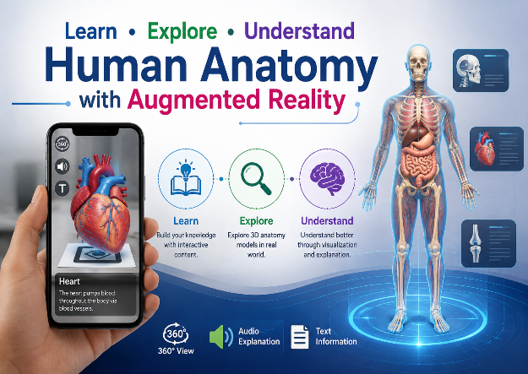
8 | A Glove controlled Artificial Hand: GLOVA (AI-Based Smart Artificial Hand for Sign Language and Text Generation) | 5CE (1st sem) | CE | GLOVA သည် လက်အိတ်၏ လက်ချောင်းလှုပ်ရှားမှုများကို အာရုံခံပြီး လက်အတု၏ လှုပ်ရှားမှုများကို အလိုအလျောက် ထိန်းချုပ်ပေးနိုင်သော Artificial Hand စနစ်တစ်ခုဖြစ်သည်။ | 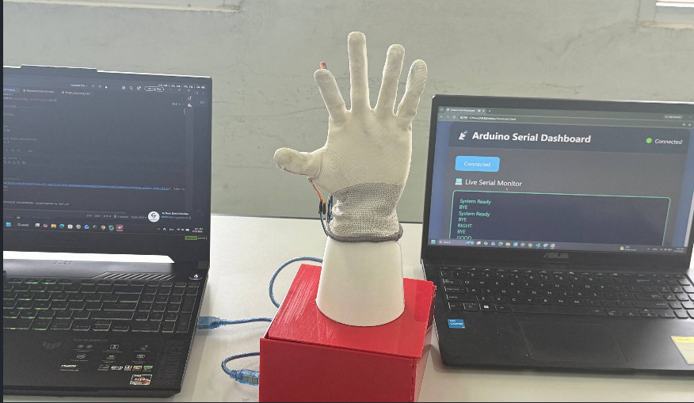
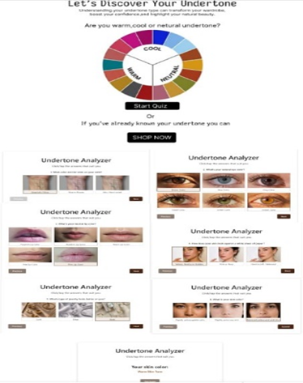
9 | Synchro Closet: Fashionable Outfit | 2CE | CE | Synchro Closet: Fashionable Outfit သည် အသုံးပြုသူ၏ အသားအရောင်နှင့် အသွင်အပြင်ကို ခွဲခြမ်းစိတ်ဖြာ၍ သင့်တော်လှပသော အဝတ်အစားများကို အလိုအလျောက် အကြံပြုပေးနိုင်သည့် Smart Fashion စနစ်တစ်ခုဖြစ်ပါသည်။
10 | GeoAI-Based Telecom Planning & Resilience System | 5CE (1st sem) | CE | ဆက်သွယ်ရေးကွန်ရက်များကို ထိရောက်စွာစီမံကိန်းရေးဆွဲနိုင်ပြီး သဘာဝဘေးအန္တရာယ်များအတွင်း ကွန်ရက်ခံနိုင်ရည်နှင့် ဝန်ဆောင်မှုလွှမ်းခြုံမှုကို မြှင့်တင်ပေးသည့် စနစ်ဖြစ်သည်။ | 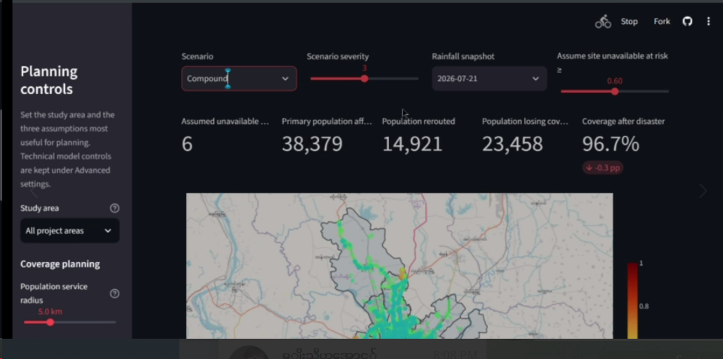
11 | GeoAI for Smart City: Case Study- Pyin Oo Lwin | 5CE (1st sem) | CE | GeoAI နှင့် ဂြိုဟ်တုဒေတာများကို အသုံးပြု၍ ပြင်ဦးလွင်မြို့၏ မြေယာစီမံခန့်ခွဲမှု၊ စိုက်ပျိုးရေး၊ လမ်းကြောင်းစီမံခန့်ခွဲမှုနှင့် သစ်တောထိန်းသိမ်းရေးတို့အတွက် အသုံးဝင် သော စနစ်တစ်ခုဖြစ်ပါသည်။ | 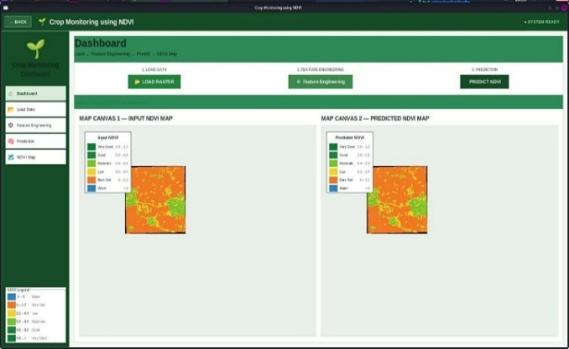
12 | Post-Earthquake Building Damage Assessment System | 5CE (1st sem) | CE | ဤစနစ်သည် ငလျင်ဖြစ်ပွားပြီးနောက် အဆောက် အအုံများ၏ ပျက်စီးမှုအခြေအနေကို အလို အလျောက် ရှာဖွေဖော်ထုတ် ပေးနိုင်သည့် ဉာဏ်ရည်တုအခြေပြု စနစ်တစ်ခုဖြစ်ပါသည်။ | 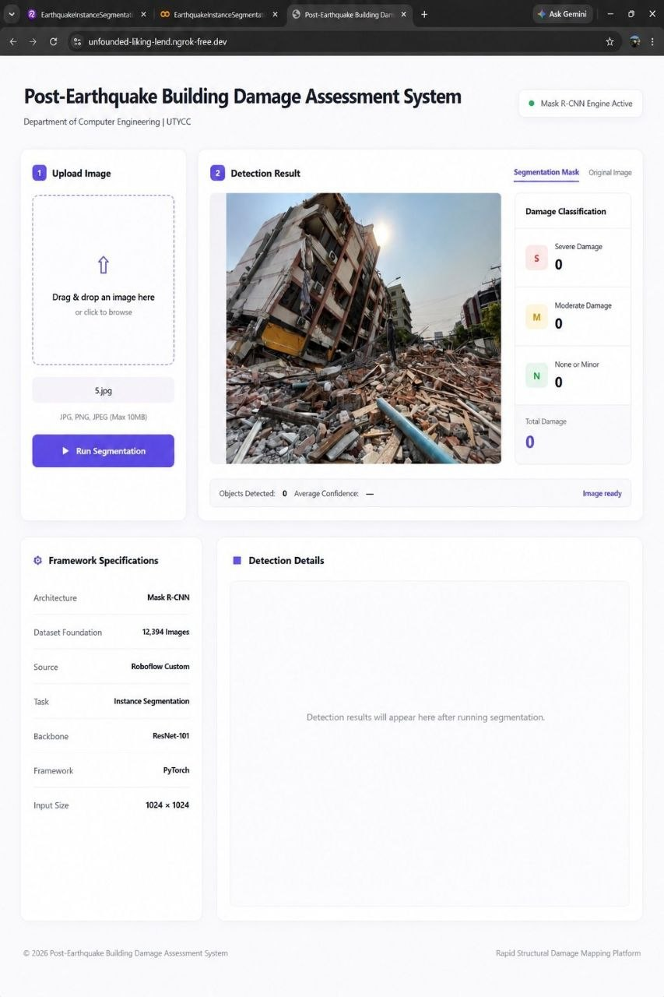 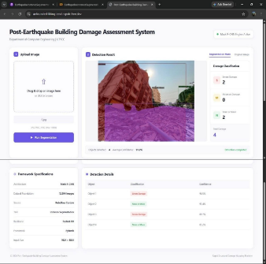
13 | Guess Master | 1CE | CE | ကျပန်းရွေးချယ်ထားသော လျှို့ဝှက်နံပါတ်ကို ခန့်မှန်းကစားနိုင်ပြီး ခန့်မှန်းမှုအကြိမ်ရေကို မှတ်တမ်းတင်ကာ မှန်ကန်သည့်အခါ ရလဒ်ပြသပေးသည့် ဂိမ်းစနစ်တစ်ခုဖြစ်ပါသည်။ | 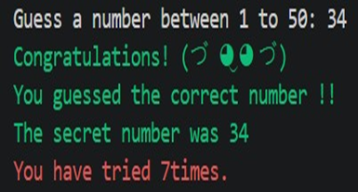
14 | Smart Attendance System based on LBPH Face Recognition | 5CE (2nd sem) | CE | ဤစနစ်သည် ကင်မရာမှတစ်ဆင့် ကျောင်းသားများ၏ မျက်နှာကို ရယူပြီး မျက်နှာမှတ်သားနည်းပညာဖြင့် အတန်းတက်ရောက်မှုကို အလိုအလျောက် မှတ်တမ်း တင်ပေးပါသည်။
15 | Gold Loan and Interest Calculation Management System | 3CE | CE | ရွှေဆိုင်များနှင့် အပေါင်ဆိုင်များ၏ ရွှေအပေါင်ခံ ခြင်းနှင့် အတိုးတွက်ချက်ခြင်း လုပ်ငန်းစဉ်များကို ပိုမိုလွယ်ကူရှင်းလင်းစေရန် Java နှင့် DBMS နည်းပညာများဖြင့် ဖန်တီးထားသော စနစ်ဖြစ်ပါသည်။ | 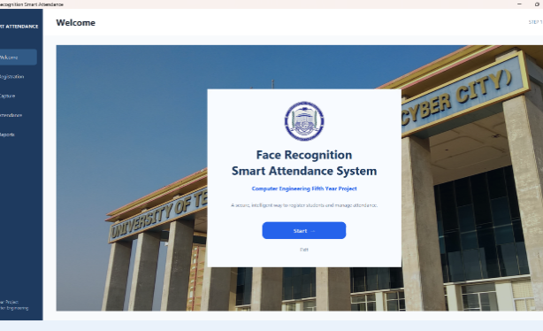 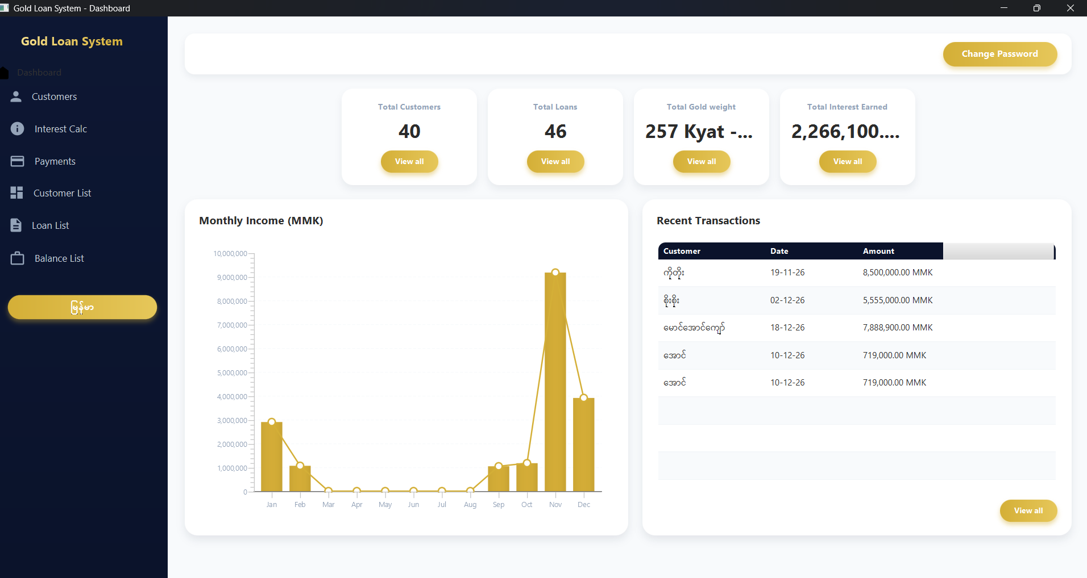
16 | Student Club Management System | 3CE | CE | ကျောင်းသားကလပ်အသင်းများ စီမံခန့်ခွဲမှုသည် UTYCC ကျောင်းသား၊ ကျောင်းသူများနှင့် University clubs များအကြား ဆက်သွယ်မှုနှင့် ပါဝင်ဆောင်ရွက်မှုများကို ပိုမိုလွယ်ကူ ထိရောက် စေရန် ကျောင်းသားအသင်းအဖွဲ့အသီးသီးမှ Club presidents များအနေဖြင့် အသင်း၏ လှုပ်ရှားမှုများ နှင့် အဖွဲ့ဝင်များကို လွယ်ကူစွာ စီမံခန့်ခွဲနိုင်စေရန် ရည်ရွယ် တည်ဆောက်ထားသော Web-based System ဖြစ်ပါသည် | 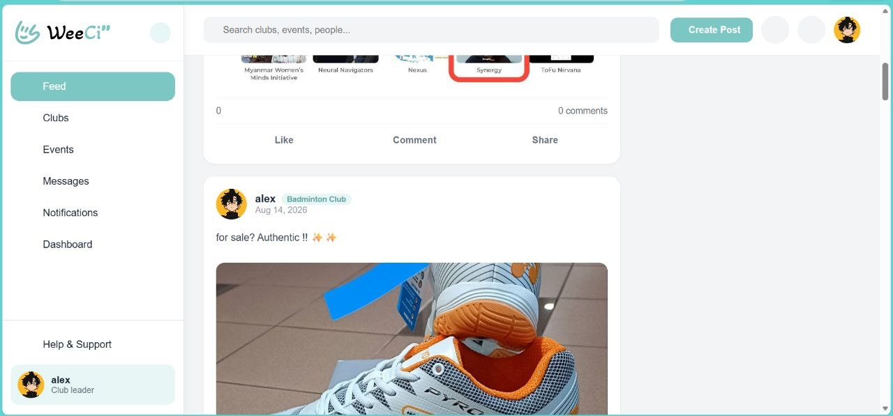
17 | Smart Hostel and Ferry Management System for UTYCC’s Student | 3CE | CE | ကျောင်းသား၊ ကျောင်းသူများအတွက် အခန်းနေရာ ချထားမှု၊ ဝင်ရောက်နေထိုင်မှု (Check-in) နှင့် နေထိုင်မှုမှတ်တမ်း စီမံခန့်ခွဲခြင်းတို့ကို လျှင်မြန် ချောမွေ့စေခြင်း၊ နေ့စဉ် ဘေးကင်းစွာ သွားလာ နိုင်ရန် စိတ်ချရသော အချိန်ဇယားဆွဲခြင်း၊ ထိုင်ခုံ ကြိုတင်ရယူခြင်း၊ အဆောင်ခများ၊ ဖယ်ရီခများအတွက် လုံခြုံပြီး အဆင်ပြေချောမွေ့သော Online ငွေပေးချေမှုစနစ် ဖြင့် ဆောင်ရွက်ပေးနိုင်ပါသည်။ | 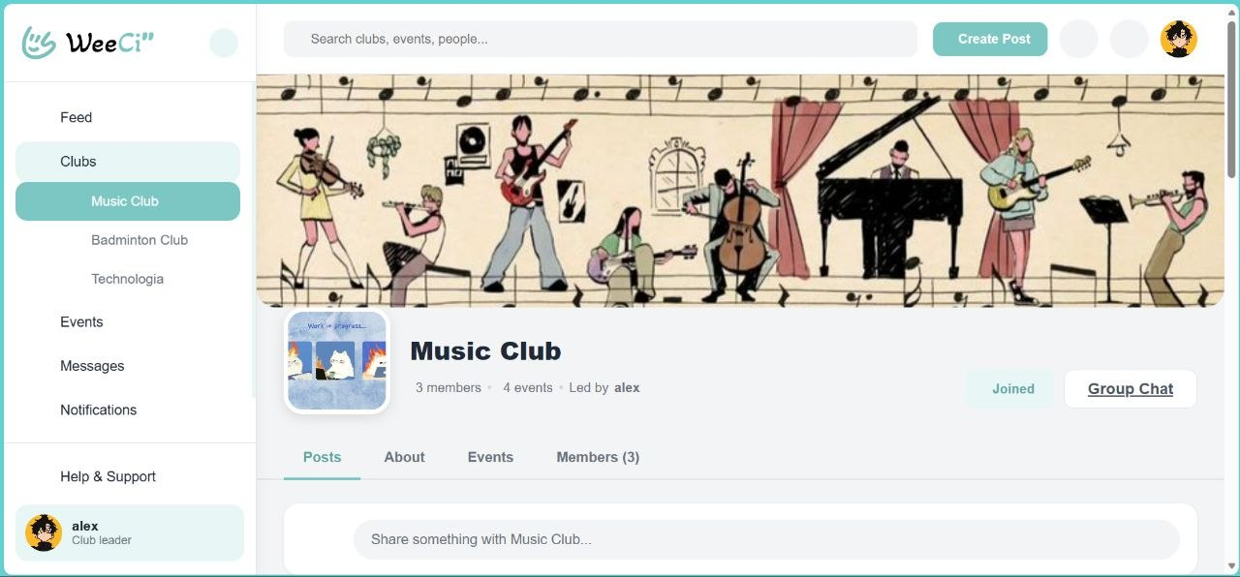 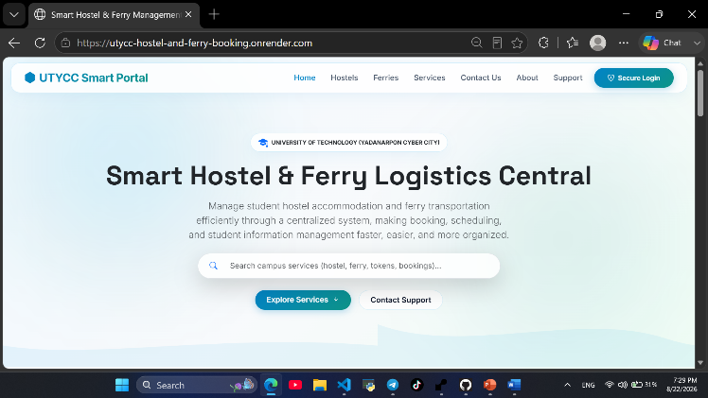
18 | Restaurant Ordering System | 3CE | CE | 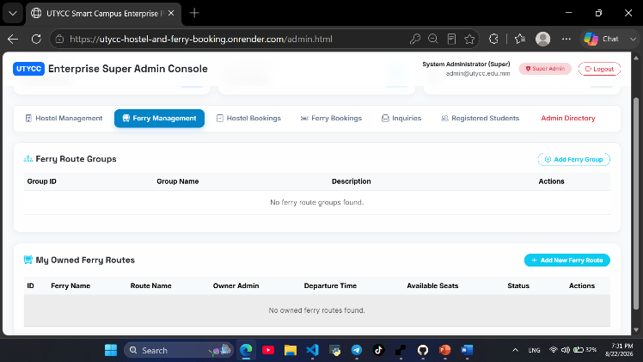 စားသုံးသူများအနေဖြင့် အစားအသောက်များကို Online မှ လွယ်ကူစွာ ရွေးချယ်မှာယူနိုင်ပြီး အချိန် ကုန် သက်သာစေရန် ပြုလုပ်ထားပါသည်။ | 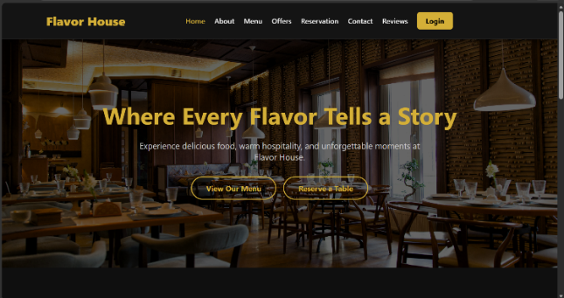
19 | Pharmacy Management System | 3CE | CE | ဆေးဝါးစီမံခန့်ခွဲမှုနှင့်ဖြန့်ဝေမှုစနစ်သည် ဆေးဝါး ဝယ်ယူခြင်းမှသည် ဆရာဝန်ဆေးညွှန်းအတိုင်း FEFO စနစ်ဖြင့် ဆေးထုတ်ပေးခြင်းအထိ စနစ် တစ်ခုတည်းတွင် အပြန်အလှန် ချိတ်ဆက် ဆောင်ရွက်ပေးသည့် ခေတ်မီဆေးဆိုင် စီမံခန့်ခွဲမှု စနစ် တစ်ခုဖြစ်ပါသည်။ | 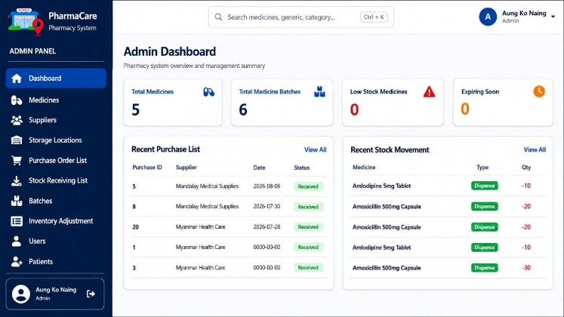
20 | NeutriFit: Smart GYM | 2CE | CE | NeutriFIT သည် (Gym) သွားရန် အချိန်မရှိသူများ သိုမဟုတ် လူအများရှေ့တွင် အလုပ်ရှုပ် ခံစရာမလိုဘဲ လေ့ကျင့်ခန်း လုပ်လိုသူများအတွက် အထူး ရည်ရွယ်၍ တည်ဆောက် ထားခြင်း ဖြစ်ပါသည်။ | 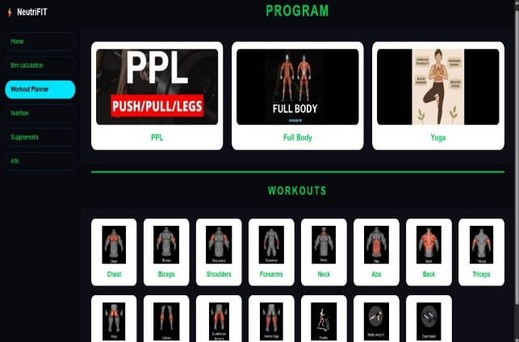
21 | UTYCC Guidance | 2CE | CE | UTYCC GUIDANCE စနစ်သည် Major ရွေးချယ်မှုဆိုင်ရာ အကြံပြုချက်များ ပေးခြင်း၊ တက္ကသိုလ် ပရိဝုဏ်ဆိုင်ရာ လမ်းညွှန်ချက်များ ထောက်ပံ့ပေးခြင်းနှင့် အနာဂတ် အလုပ်အကိုင် အခွင့်အလမ်းများကို တစ်နေရာတည်းတွင် စုစည်းပြသပေးရန် တည်ဆောက်ထားသော Digital Platform တစ်ခု အဖြစ် ဖန်တီးထားပါသည်။ | 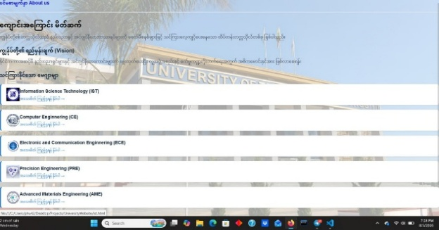
22 | Student Management System | 1CE | CE | Student Exam Result၊ Result Table၊ Ranking နှင့် Major Allocation များကို စနစ်တကျ၊ လွယ်ကူမြန်ဆန်စွာ စီမံခန့်ခွဲနိုင်သည့်အပြင် Academic Information၊ Subject၊ Cut-off နှင့် Major Preference များကို သတ်မှတ်ခြင်း၊ Result များကို PDF Export နှင့် Print ပြုလုပ်ခြင်းတို့ဖြင့် Result Management လုပ်ငန်းများကို ပိုမိုထိရောက်စွာ ဆောင်ရွက်နိုင်စေသော စနစ်တစ်ခုဖြစ်ပါသည်။ | 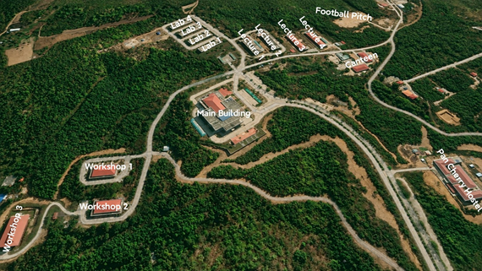
23 | UTYCC Information Telegram Bot | 1CE | CE | UTYCC တက္ကသိုလ်အသိုင်းအဝိုင်းအတွက် မေးလေ့ရှိသောမေးခွန်းများကို အလိုအလျောက်ဖြေကြားပေးပြီး တက္ကသိုလ်ဆိုင်ရာ သတင်းအချက်အလက်များကို မြန်ဆန်လွယ်ကူစွာ ရရှိနိုင်စေရန်နှင့် စီမံခန့်ခွဲမှုလုပ်ငန်းများကို လျှော့ချနိုင်စေရန် Telegram Bot တစ်ခု တည်ဆောက်ထားခြင်းဖြစ်ပါသည်။

